地点図
地点16 | （仮）おゆみ野1丁目11地先交差点付近（地点）

 | 全体図

 |  | 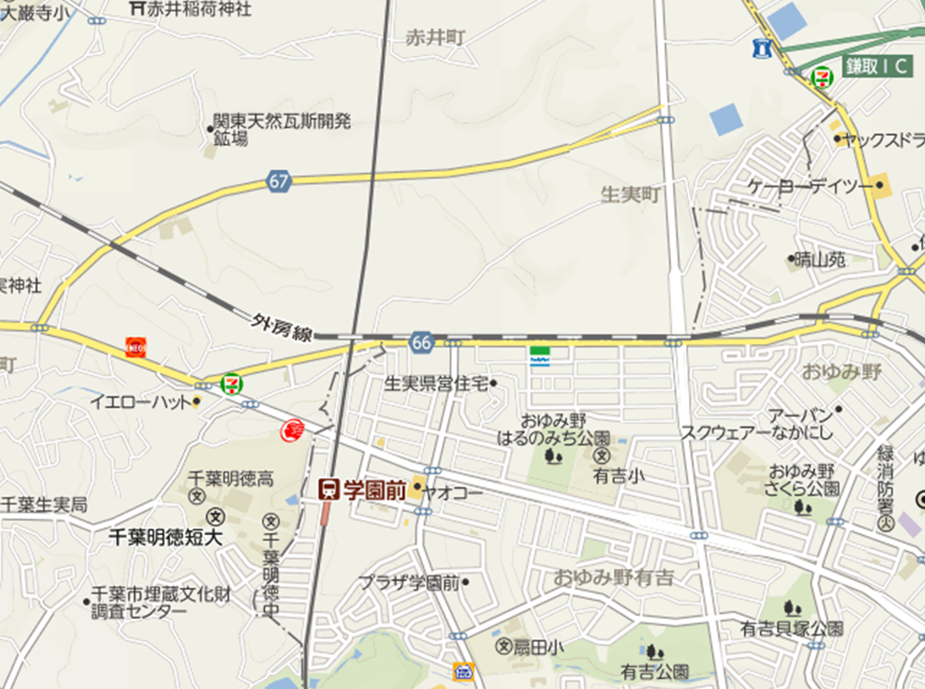 広域.png

400 m

 | 詳細図

 |  | 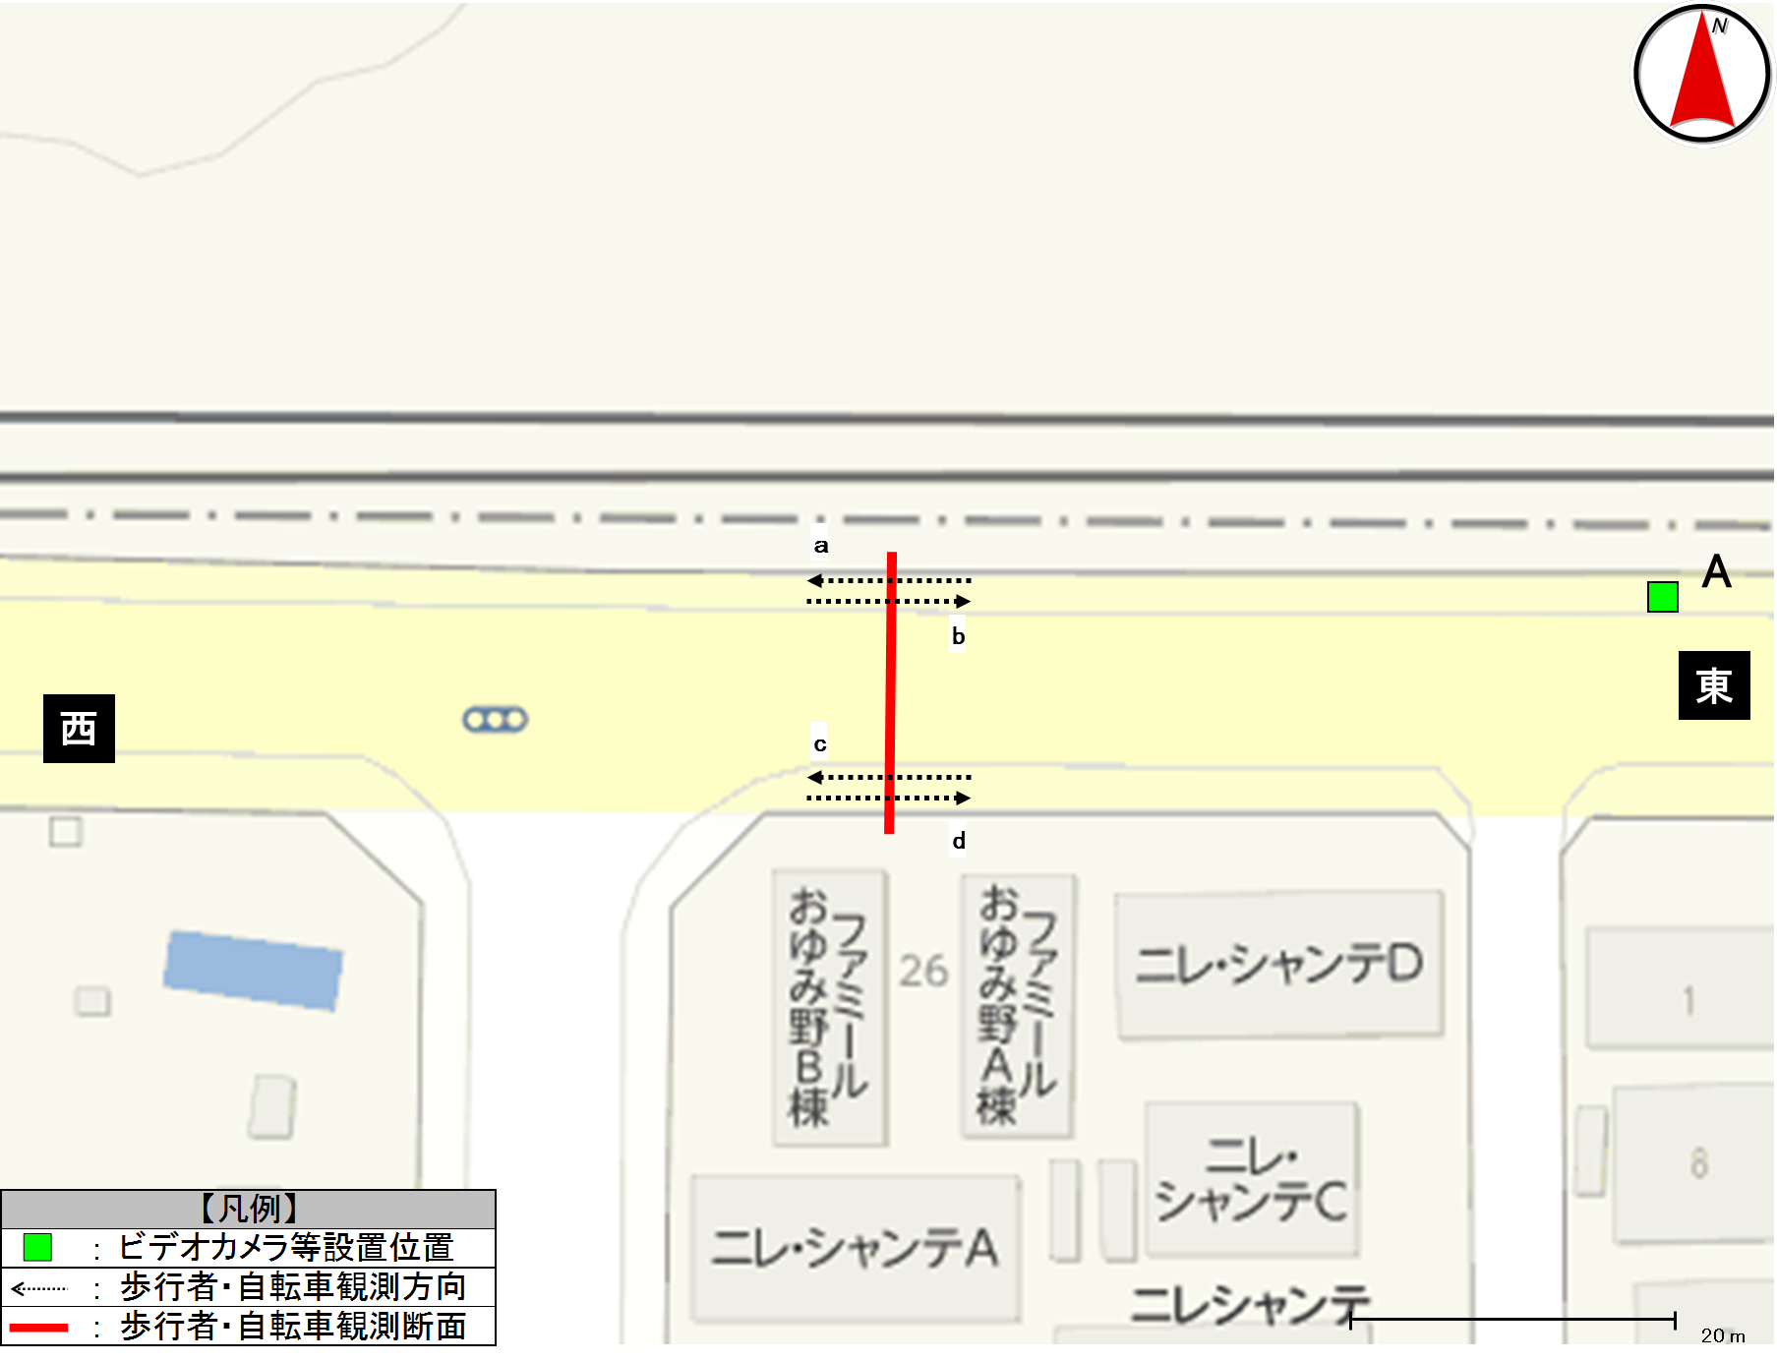 詳細.png

歩行者類流動図
歩行者類流動図 |  | 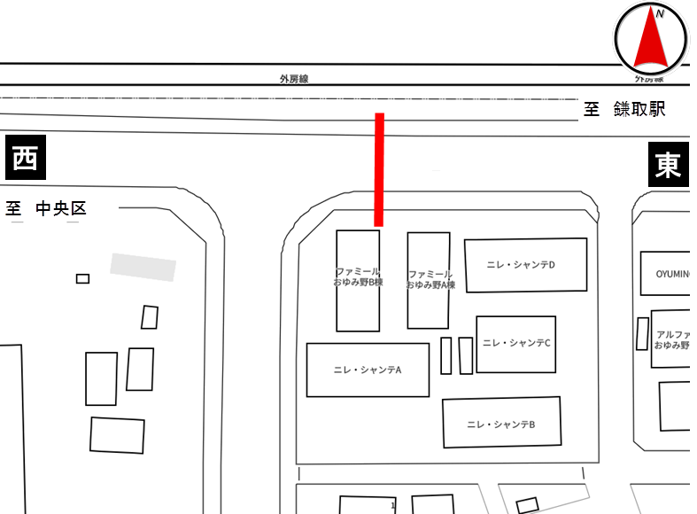

種別 | 平日
地点番号 | 16
調査地点 | （仮）おゆみ野1丁目11地先交差点付近（地点）
調査日 | 2020-11-27
調査時間 | 7:00～19:00
天候 | 雨後曇
※緑は歩行者及び歩道通行の自転車、赤は車道通行の自転車
計15
(歩8)
(自7)
《12時間計》
5
(歩3)
(自2)
10
(歩5)
(自5)

0
計26
26
東
西
26
計27
1
78
(歩41)
(自37)
68
(歩39)
(自29)

計146
(歩80)
(自66)

※歩：歩行者
※自：自転車

0
(歩0)
(自0)
計0
(歩0)
(自0)
0
(歩0)
(自0)
※緑は歩行者及び歩道通行の自転車、赤は車道通行の自転車
《ピーク時；8:00～9:00》

0
計3
3
東
西
11
計11
0

7
(歩1)
(自6)
22
(歩8)
(自14)

計29
(歩9)
(自20)

※歩：歩行者
※自：自転車

歩行者類交通集計表
交通量調査結果集計表＜歩行者類＞（10分間値）
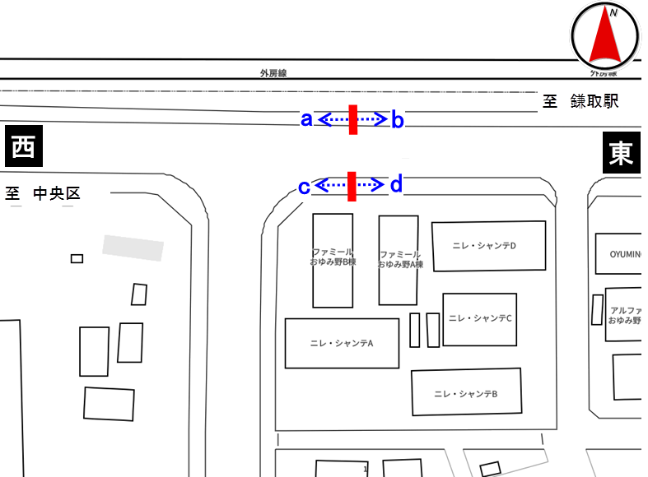
平日

地点番号： |  | 16

調査地点： |  | （仮）おゆみ野1丁目11地先 交差点付近（地点）

調査年月日： |  | 令和元年11月27日（水）

天候： |  | 雨後曇

※表中のベージュ部分は合計が最大の箇所を示す

 | 方向 | a方向 |  |  |  | b方向 |  |  |  | 断面計（a+b）
 | 分類 | 歩行者 | 自転車 (歩道） | 自転車 (車道） | 合計 | 歩行者 | 自転車 (歩道） | 自転車 (車道） | 合計 | 歩行者 | 自転車 (歩道） | 自転車 (車道） | 合計
時間
7:00～7:10 |  | 0 | 0 | 0 | 0 | 0 | 0 | 2 | 2 | 0 | 0 | 2 | 2
7:10～7:20 |  | 0 | 0 | 0 | 0 | 1 | 0 | 0 | 1 | 1 | 0 | 0 | 1
7:20～7:30 |  | 0 | 0 | 0 | 0 | 0 | 0 | 1 | 1 | 0 | 0 | 1 | 1
7:30～7:40 |  | 0 | 0 | 0 | 0 | 0 | 0 | 2 | 2 | 0 | 0 | 2 | 2
7:40～7:50 |  | 0 | 0 | 0 | 0 | 0 | 0 | 3 | 3 | 0 | 0 | 3 | 3
7:50～8:00 |  | 0 | 0 | 0 | 0 | 0 | 0 | 0 | 0 | 0 | 0 | 0 | 0
7:00～8:00 |  | 0 | 0 | 0 | 0 | 1 | 0 | 8 | 9 | 1 | 0 | 8 | 9
8:00～8:10 |  | 0 | 0 | 0 | 0 | 0 | 0 | 1 | 1 | 0 | 0 | 1 | 1
8:10～8:20 |  | 0 | 0 | 0 | 0 | 0 | 0 | 0 | 0 | 0 | 0 | 0 | 0
8:20～8:30 |  | 0 | 0 | 0 | 0 | 0 | 0 | 0 | 0 | 0 | 0 | 0 | 0
8:30～8:40 |  | 0 | 0 | 0 | 0 | 0 | 0 | 0 | 0 | 0 | 0 | 0 | 0
8:40～8:50 |  | 0 | 0 | 0 | 0 | 0 | 0 | 2 | 2 | 0 | 0 | 2 | 2
8:50～9:00 |  | 0 | 0 | 0 | 0 | 0 | 0 | 0 | 0 | 0 | 0 | 0 | 0
8:00～9:00 |  | 0 | 0 | 0 | 0 | 0 | 0 | 3 | 3 | 0 | 0 | 3 | 3
9:00～10:00 |  | 1 | 0 | 0 | 1 | 0 | 0 | 0 | 0 | 1 | 0 | 0 | 1
10:00～11:00 |  | 0 | 0 | 0 | 0 | 1 | 1 | 1 | 3 | 1 | 1 | 1 | 3
11:00～12:00 |  | 0 | 0 | 0 | 0 | 0 | 0 | 0 | 0 | 0 | 0 | 0 | 0
12:00～13:00 |  | 0 | 0 | 0 | 0 | 0 | 0 | 0 | 0 | 0 | 0 | 0 | 0
13:00～14:00 |  | 1 | 0 | 0 | 1 | 0 | 2 | 0 | 2 | 1 | 2 | 0 | 3
14:00～15:00 |  | 0 | 0 | 0 | 0 | 0 | 0 | 0 | 0 | 0 | 0 | 0 | 0
15:00～16:00 |  | 0 | 2 | 0 | 2 | 0 | 2 | 5 | 7 | 0 | 4 | 5 | 9
16:00～17:00 |  | 0 | 0 | 0 | 0 | 2 | 0 | 3 | 5 | 2 | 0 | 3 | 5
17:00～17:10 |  | 0 | 0 | 0 | 0 | 1 | 0 | 0 | 1 | 1 | 0 | 0 | 1
17:10～17:20 |  | 0 | 0 | 0 | 0 | 0 | 0 | 1 | 1 | 0 | 0 | 1 | 1
17:20～17:30 |  | 0 | 0 | 0 | 0 | 0 | 0 | 1 | 1 | 0 | 0 | 1 | 1
17:30～17:40 |  | 0 | 0 | 0 | 0 | 0 | 0 | 1 | 1 | 0 | 0 | 1 | 1
17:40～17:50 |  | 0 | 0 | 0 | 0 | 0 | 0 | 0 | 0 | 0 | 0 | 0 | 0
17:50～18:00 |  | 1 | 0 | 0 | 1 | 0 | 0 | 0 | 0 | 1 | 0 | 0 | 1
17:00～18:00 |  | 1 | 0 | 0 | 1 | 1 | 0 | 3 | 4 | 2 | 0 | 3 | 5
18:00～18:10 |  | 0 | 0 | 0 | 0 | 0 | 0 | 0 | 0 | 0 | 0 | 0 | 0
18:10～18:20 |  | 0 | 0 | 0 | 0 | 0 | 0 | 0 | 0 | 0 | 0 | 0 | 0
18:20～18:30 |  | 0 | 0 | 0 | 0 | 0 | 0 | 1 | 1 | 0 | 0 | 1 | 1
18:30～18:40 |  | 0 | 0 | 0 | 0 | 0 | 0 | 1 | 1 | 0 | 0 | 1 | 1
18:40～18:50 |  | 0 | 0 | 0 | 0 | 0 | 0 | 1 | 1 | 0 | 0 | 1 | 1
18:50～19:00 |  | 0 | 0 | 0 | 0 | 0 | 0 | 0 | 0 | 0 | 0 | 0 | 0
18:00～19:00 |  | 0 | 0 | 0 | 0 | 0 | 0 | 3 | 3 | 0 | 0 | 3 | 3
朝ピーク計（7-9) |  | 0 | 0 | 0 | 0 | 1 | 0 | 11 | 12 | 1 | 0 | 11 | 12
夕ピーク計(17-19) |  | 1 | 0 | 0 | 1 | 1 | 0 | 6 | 7 | 2 | 0 | 6 | 8

12時間計(7-19) |  | 3 | 2 | 0 | 5 | 5 | 5 | 26 | 36 | 8 | 7 | 26 | 41
 | 方向 | ｃ方向 |  |  |  | d方向 |  |  |  | 断面計（c+d） |  |  |  | 地点計
 | 分類 | 歩行者 | 自転車 (歩道） | 自転車 (車道） | 合計 | 歩行者 | 自転車 (歩道） | 自転車 (車道） | 合計 | 歩行者 | 自転車 (歩道） | 自転車 (車道） | 合計 | 歩行者 | 自転車 (歩道） | 自転車 (車道） | 合計
時間
7:00～7:10 |  | 0 | 0 | 0 | 0 | 1 | 0 | 0 | 1 | 1 | 0 | 0 | 1 | 1 | 0 | 2 | 3
7:10～7:20 |  | 0 | 0 | 0 | 0 | 0 | 1 | 0 | 1 | 0 | 1 | 0 | 1 | 1 | 1 | 0 | 2
7:20～7:30 |  | 0 | 1 | 0 | 1 | 0 | 0 | 0 | 0 | 0 | 1 | 0 | 1 | 0 | 1 | 1 | 2
7:30～7:40 |  | 0 | 1 | 0 | 1 | 1 | 0 | 1 | 2 | 1 | 1 | 1 | 3 | 1 | 1 | 3 | 5
7:40～7:50 |  | 1 | 0 | 2 | 3 | 5 | 1 | 0 | 6 | 6 | 1 | 2 | 9 | 6 | 1 | 5 | 12
7:50～8:00 |  | 0 | 6 | 4 | 10 | 1 | 1 | 0 | 2 | 1 | 7 | 4 | 12 | 1 | 7 | 4 | 12
7:00～8:00 |  | 1 | 8 | 6 | 15 | 8 | 3 | 1 | 12 | 9 | 11 | 7 | 27 | 10 | 11 | 15 | 36
8:00～8:10 |  | 0 | 2 | 8 | 10 | 0 | 6 | 0 | 6 | 0 | 8 | 8 | 16 | 0 | 8 | 9 | 17
8:10～8:20 |  | 1 | 2 | 2 | 5 | 1 | 6 | 0 | 7 | 2 | 8 | 2 | 12 | 2 | 8 | 2 | 12
8:20～8:30 |  | 0 | 0 | 1 | 1 | 2 | 0 | 0 | 2 | 2 | 0 | 1 | 3 | 2 | 0 | 1 | 3
8:30～8:40 |  | 0 | 1 | 0 | 1 | 0 | 1 | 0 | 1 | 0 | 2 | 0 | 2 | 0 | 2 | 0 | 2
8:40～8:50 |  | 0 | 1 | 0 | 1 | 1 | 0 | 0 | 1 | 1 | 1 | 0 | 2 | 1 | 1 | 2 | 4
8:50～9:00 |  | 0 | 0 | 0 | 0 | 4 | 1 | 0 | 5 | 4 | 1 | 0 | 5 | 4 | 1 | 0 | 5
8:00～9:00 |  | 1 | 6 | 11 | 18 | 8 | 14 | 0 | 22 | 9 | 20 | 11 | 40 | 9 | 20 | 14 | 43
9:00～10:00 |  | 3 | 1 | 2 | 6 | 2 | 0 | 0 | 2 | 5 | 1 | 2 | 8 | 6 | 1 | 2 | 9
10:00～11:00 |  | 2 | 0 | 1 | 3 | 2 | 0 | 0 | 2 | 4 | 0 | 1 | 5 | 5 | 1 | 2 | 8
11:00～12:00 |  | 0 | 1 | 0 | 1 | 2 | 1 | 0 | 3 | 2 | 2 | 0 | 4 | 2 | 2 | 0 | 4
12:00～13:00 |  | 3 | 0 | 0 | 3 | 0 | 0 | 0 | 0 | 3 | 0 | 0 | 3 | 3 | 0 | 0 | 3
13:00～14:00 |  | 2 | 0 | 0 | 2 | 2 | 1 | 0 | 3 | 4 | 1 | 0 | 5 | 5 | 3 | 0 | 8
14:00～15:00 |  | 5 | 1 | 1 | 7 | 3 | 0 | 0 | 3 | 8 | 1 | 1 | 10 | 8 | 1 | 1 | 10
15:00～16:00 |  | 5 | 3 | 2 | 10 | 4 | 9 | 0 | 13 | 9 | 12 | 2 | 23 | 9 | 16 | 7 | 32
16:00～17:00 |  | 1 | 2 | 3 | 6 | 3 | 2 | 0 | 5 | 4 | 4 | 3 | 11 | 6 | 4 | 6 | 16
17:00～17:10 |  | 1 | 0 | 0 | 1 | 0 | 1 | 0 | 1 | 1 | 1 | 0 | 2 | 2 | 1 | 0 | 3
17:10～17:20 |  | 1 | 1 | 0 | 2 | 1 | 1 | 0 | 2 | 2 | 2 | 0 | 4 | 2 | 2 | 1 | 5
17:20～17:30 |  | 2 | 0 | 0 | 2 | 0 | 1 | 0 | 1 | 2 | 1 | 0 | 3 | 2 | 1 | 1 | 4
17:30～17:40 |  | 2 | 0 | 0 | 2 | 0 | 2 | 0 | 2 | 2 | 2 | 0 | 4 | 2 | 2 | 1 | 5
17:40～17:50 |  | 2 | 1 | 0 | 3 | 0 | 0 | 0 | 0 | 2 | 1 | 0 | 3 | 2 | 1 | 0 | 3
17:50～18:00 |  | 0 | 2 | 0 | 2 | 1 | 1 | 0 | 2 | 1 | 3 | 0 | 4 | 2 | 3 | 0 | 5
17:00～18:00 |  | 8 | 4 | 0 | 12 | 2 | 6 | 0 | 8 | 10 | 10 | 0 | 20 | 12 | 10 | 3 | 25
18:00～18:10 |  | 2 | 0 | 0 | 2 | 3 | 0 | 0 | 3 | 5 | 0 | 0 | 5 | 5 | 0 | 0 | 5
18:10～18:20 |  | 2 | 0 | 0 | 2 | 0 | 0 | 0 | 0 | 2 | 0 | 0 | 2 | 2 | 0 | 0 | 2
18:20～18:30 |  | 1 | 1 | 0 | 2 | 0 | 0 | 0 | 0 | 1 | 1 | 0 | 2 | 1 | 1 | 1 | 3
18:30～18:40 |  | 2 | 0 | 0 | 2 | 0 | 0 | 0 | 0 | 2 | 0 | 0 | 2 | 2 | 0 | 1 | 3
18:40～18:50 |  | 0 | 2 | 0 | 2 | 0 | 0 | 0 | 0 | 0 | 2 | 0 | 2 | 0 | 2 | 1 | 3
18:50～19:00 |  | 1 | 0 | 0 | 1 | 2 | 1 | 0 | 3 | 3 | 1 | 0 | 4 | 3 | 1 | 0 | 4
18:00～19:00 |  | 8 | 3 | 0 | 11 | 5 | 1 | 0 | 6 | 13 | 4 | 0 | 17 | 13 | 4 | 3 | 20

朝ピーク計（7-9) |  | 2 | 14 | 17 | 33 | 16 | 17 | 1 | 34 | 18 | 31 | 18 | 67 | 19 | 31 | 29 | 79
夕ピーク計(17-19) |  | 16 | 7 | 0 | 23 | 7 | 7 | 0 | 14 | 23 | 14 | 0 | 37 | 25 | 14 | 6 | 45
12時間計(7-19) |  | 39 | 29 | 26 | 94 | 41 | 37 | 1 | 79 | 80 | 66 | 27 | 173 | 88 | 73 | 53 | 214

歩行者類交通量時間変動図
交通量調査結果集計表＜歩行者類＞（1時間値）

平日

地点番号： |  | 16

調査地点： |  | （仮）おゆみ野1丁目11地先 交差点付近（地点）

調査年月日： |  | 令和元年11月27日（水）

天候： |  | 雨後曇

※表中のベージュ部分は合計が最大の箇所を示す

a方向
 | 歩行者 | 自転車(歩道） | 自転車(車道）
7 | 0 | 0 | 0
8 | 0 | 0 | 0
9 | 1 | 0 | 0
10 | 0 | 0 | 0
11 | 0 | 0 | 0
12 | 0 | 0 | 0
13 | 1 | 0 | 0
14 | 0 | 0 | 0
15 | 0 | 2 | 0
16 | 0 | 0 | 0
17 | 1 | 0 | 0
18 | 0 | 0 | 0
 | 方向 | a方向
 | 分類 | 歩行者 | 自転車 (歩道） | 自転車 (車道） | 合計
時間 |  |  |  |  |  |  | 歩行者 | 自転車(歩道） | 自転車(車道）
7:00～8:00 |  | 0 | 0 | 0 | 0 | 7 | 0 | 0 | 0 | 7:00～8:00
8:00～9:00 |  | 0 | 0 | 0 | 0 | 8 | 0 | 0 | 0 | 8:00～9:00
9:00～10:00 |  | 1 | 0 | 0 | 1 | 9 | 1 | 0 | 0 | 9:00～10:00
10:00～11:00 |  | 0 | 0 | 0 | 0 | 10 | 0 | 0 | 0 | 10:00～11:00
11:00～12:00 |  | 0 | 0 | 0 | 0 | 11 | 0 | 0 | 0 | 11:00～12:00
12:00～13:00 |  | 0 | 0 | 0 | 0 | 12 | 0 | 0 | 0 | 12:00～13:00
13:00～14:00 |  | 1 | 0 | 0 | 1 | 13 | 1 | 0 | 0 | 13:00～14:00
14:00～15:00 |  | 0 | 0 | 0 | 0 | 14 | 0 | 0 | 0 | 14:00～15:00
15:00～16:00 |  | 0 | 2 | 0 | 2 | 15 | 0 | 2 | 0 | 15:00～16:00
16:00～17:00 |  | 0 | 0 | 0 | 0 | 16 | 0 | 0 | 0 | 16:00～17:00
17:00～18:00 |  | 1 | 0 | 0 | 1 | 17 | 1 | 0 | 0 | 17:00～18:00
18:00～19:00 |  | 0 | 0 | 0 | 0 | 18 | 0 | 0 | 0 | 18:00～19:00
朝ピーク計（7-9) |  | 0 | 0 | 0 | 0
夕ピーク計(17-19) |  | 1 | 0 | 0 | 1
12時間計(7-19) |  | 3 | 2 | 0 | 5
b方向
 | 歩行者 | 自転車(歩道） | 自転車(車道）
7 | 1 | 0 | 8
8 | 0 | 0 | 3
9 | 0 | 0 | 0
10 | 1 | 1 | 1
11 | 0 | 0 | 0
12 | 0 | 0 | 0
13 | 0 | 2 | 0
14 | 0 | 0 | 0
15 | 0 | 2 | 5
16 | 2 | 0 | 3
17 | 1 | 0 | 3
18 | 0 | 0 | 3
 | 方向 | b方向
 | 分類 | 歩行者 | 自転車 (歩道） | 自転車 (車道） | 合計
時間 |  |  |  |  |  |  | 歩行者 | 自転車(歩道） | 自転車(車道）
7:00～8:00 |  | 1 | 0 | 8 | 9 | 7 | 1 | 0 | 8 | 7:00～8:00
8:00～9:00 |  | 0 | 0 | 3 | 3 | 8 | 0 | 0 | 3 | 8:00～9:00
9:00～10:00 |  | 0 | 0 | 0 | 0 | 9 | 0 | 0 | 0 | 9:00～10:00
10:00～11:00 |  | 1 | 1 | 1 | 3 | 10 | 1 | 1 | 1 | 10:00～11:00
11:00～12:00 |  | 0 | 0 | 0 | 0 | 11 | 0 | 0 | 0 | 11:00～12:00
12:00～13:00 |  | 0 | 0 | 0 | 0 | 12 | 0 | 0 | 0 | 12:00～13:00
13:00～14:00 |  | 0 | 2 | 0 | 2 | 13 | 0 | 2 | 0 | 13:00～14:00
14:00～15:00 |  | 0 | 0 | 0 | 0 | 14 | 0 | 0 | 0 | 14:00～15:00
15:00～16:00 |  | 0 | 2 | 5 | 7 | 15 | 0 | 2 | 5 | 15:00～16:00
16:00～17:00 |  | 2 | 0 | 3 | 5 | 16 | 2 | 0 | 3 | 16:00～17:00
17:00～18:00 |  | 1 | 0 | 3 | 4 | 17 | 1 | 0 | 3 | 17:00～18:00
18:00～19:00 |  | 0 | 0 | 3 | 3 | 18 | 0 | 0 | 3 | 18:00～19:00
朝ピーク計（7-9) |  | 1 | 0 | 11 | 12
夕ピーク計(17-19) |  | 1 | 0 | 6 | 7
12時間計(7-19) |  | 5 | 5 | 26 | 36
断面計（a+b）
 | 歩行者 | 自転車(歩道） | 自転車(車道）
7 | 1 | 0 | 8
8 | 0 | 0 | 3
9 | 1 | 0 | 0
10 | 1 | 1 | 1
11 | 0 | 0 | 0
12 | 0 | 0 | 0
13 | 1 | 2 | 0
14 | 0 | 0 | 0
15 | 0 | 4 | 5
16 | 2 | 0 | 3
17 | 2 | 0 | 3
18 | 0 | 0 | 3
 | 方向 | 断面計（a+b）
 | 分類 | 歩行者 | 自転車 (歩道） | 自転車 (車道） | 合計
時間 |  |  |  |  |  |  | 歩行者 | 自転車(歩道） | 自転車(車道）
7:00～8:00 |  | 1 | 0 | 8 | 9 | 7 | 1 | 0 | 8 | 7:00～8:00
8:00～9:00 |  | 0 | 0 | 3 | 3 | 8 | 0 | 0 | 3 | 8:00～9:00
9:00～10:00 |  | 1 | 0 | 0 | 1 | 9 | 1 | 0 | 0 | 9:00～10:00
10:00～11:00 |  | 1 | 1 | 1 | 3 | 10 | 1 | 1 | 1 | 10:00～11:00
11:00～12:00 |  | 0 | 0 | 0 | 0 | 11 | 0 | 0 | 0 | 11:00～12:00
12:00～13:00 |  | 0 | 0 | 0 | 0 | 12 | 0 | 0 | 0 | 12:00～13:00
13:00～14:00 |  | 1 | 2 | 0 | 3 | 13 | 1 | 2 | 0 | 13:00～14:00
14:00～15:00 |  | 0 | 0 | 0 | 0 | 14 | 0 | 0 | 0 | 14:00～15:00
15:00～16:00 |  | 0 | 4 | 5 | 9 | 15 | 0 | 4 | 5 | 15:00～16:00
16:00～17:00 |  | 2 | 0 | 3 | 5 | 16 | 2 | 0 | 3 | 16:00～17:00
17:00～18:00 |  | 2 | 0 | 3 | 5 | 17 | 2 | 0 | 3 | 17:00～18:00
18:00～19:00 |  | 0 | 0 | 3 | 3 | 18 | 0 | 0 | 3 | 18:00～19:00
朝ピーク計（7-9) |  | 1 | 0 | 11 | 12
夕ピーク計(17-19) |  | 2 | 0 | 6 | 8
12時間計(7-19) |  | 8 | 7 | 26 | 41
ｃ方向
 | 歩行者 | 自転車(歩道） | 自転車(車道）
7 | 1 | 8 | 6
8 | 1 | 6 | 11
9 | 3 | 1 | 2
10 | 2 | 0 | 1
11 | 0 | 1 | 0
12 | 3 | 0 | 0
13 | 2 | 0 | 0
14 | 5 | 1 | 1
15 | 5 | 3 | 2
16 | 1 | 2 | 3
17 | 8 | 4 | 0
18 | 8 | 3 | 0
 | 方向 | ｃ方向
 | 分類 | 歩行者 | 自転車 (歩道） | 自転車 (車道） | 合計
時間 |  |  |  |  |  |  | 歩行者 | 自転車(歩道） | 自転車(車道）
7:00～8:00 |  | 1 | 8 | 6 | 15 | 7 | 1 | 8 | 6 | 7:00～8:00
8:00～9:00 |  | 1 | 6 | 11 | 18 | 8 | 1 | 6 | 11 | 8:00～9:00
9:00～10:00 |  | 3 | 1 | 2 | 6 | 9 | 3 | 1 | 2 | 9:00～10:00
10:00～11:00 |  | 2 | 0 | 1 | 3 | 10 | 2 | 0 | 1 | 10:00～11:00
11:00～12:00 |  | 0 | 1 | 0 | 1 | 11 | 0 | 1 | 0 | 11:00～12:00
12:00～13:00 |  | 3 | 0 | 0 | 3 | 12 | 3 | 0 | 0 | 12:00～13:00
13:00～14:00 |  | 2 | 0 | 0 | 2 | 13 | 2 | 0 | 0 | 13:00～14:00
14:00～15:00 |  | 5 | 1 | 1 | 7 | 14 | 5 | 1 | 1 | 14:00～15:00
15:00～16:00 |  | 5 | 3 | 2 | 10 | 15 | 5 | 3 | 2 | 15:00～16:00
16:00～17:00 |  | 1 | 2 | 3 | 6 | 16 | 1 | 2 | 3 | 16:00～17:00
17:00～18:00 |  | 8 | 4 | 0 | 12 | 17 | 8 | 4 | 0 | 17:00～18:00
18:00～19:00 |  | 8 | 3 | 0 | 11 | 18 | 8 | 3 | 0 | 18:00～19:00
朝ピーク計（7-9) |  | 2 | 14 | 17 | 33
夕ピーク計(17-19) |  | 16 | 7 | 0 | 23
12時間計(7-19) |  | 39 | 29 | 26 | 94
d方向
 | 歩行者 | 自転車(歩道） | 自転車(車道）
7 | 8 | 3 | 1
8 | 8 | 14 | 0
9 | 2 | 0 | 0
10 | 2 | 0 | 0
11 | 2 | 1 | 0
12 | 0 | 0 | 0
13 | 2 | 1 | 0
14 | 3 | 0 | 0
15 | 4 | 9 | 0
16 | 3 | 2 | 0
17 | 2 | 6 | 0
18 | 5 | 1 | 0
 | 方向 | d方向
 | 分類 | 歩行者 | 自転車 (歩道） | 自転車 (車道） | 合計
時間 |  |  |  |  |  |  | 歩行者 | 自転車(歩道） | 自転車(車道）
7:00～8:00 |  | 8 | 3 | 1 | 12 | 7 | 8 | 3 | 1 | 7:00～8:00
8:00～9:00 |  | 8 | 14 | 0 | 22 | 8 | 8 | 14 | 0 | 8:00～9:00
9:00～10:00 |  | 2 | 0 | 0 | 2 | 9 | 2 | 0 | 0 | 9:00～10:00
10:00～11:00 |  | 2 | 0 | 0 | 2 | 10 | 2 | 0 | 0 | 10:00～11:00
11:00～12:00 |  | 2 | 1 | 0 | 3 | 11 | 2 | 1 | 0 | 11:00～12:00
12:00～13:00 |  | 0 | 0 | 0 | 0 | 12 | 0 | 0 | 0 | 12:00～13:00
13:00～14:00 |  | 2 | 1 | 0 | 3 | 13 | 2 | 1 | 0 | 13:00～14:00
14:00～15:00 |  | 3 | 0 | 0 | 3 | 14 | 3 | 0 | 0 | 14:00～15:00
15:00～16:00 |  | 4 | 9 | 0 | 13 | 15 | 4 | 9 | 0 | 15:00～16:00
16:00～17:00 |  | 3 | 2 | 0 | 5 | 16 | 3 | 2 | 0 | 16:00～17:00
17:00～18:00 |  | 2 | 6 | 0 | 8 | 17 | 2 | 6 | 0 | 17:00～18:00
18:00～19:00 |  | 5 | 1 | 0 | 6 | 18 | 5 | 1 | 0 | 18:00～19:00
朝ピーク計（7-9) |  | 16 | 17 | 1 | 34
夕ピーク計(17-19) |  | 7 | 7 | 0 | 14
12時間計(7-19) |  | 41 | 37 | 1 | 79
断面計（c+d）
 | 歩行者 | 自転車(歩道） | 自転車(車道）
7 | 9 | 11 | 7
8 | 9 | 20 | 11
9 | 5 | 1 | 2
10 | 4 | 0 | 1
11 | 2 | 2 | 0
12 | 3 | 0 | 0
13 | 4 | 1 | 0
14 | 8 | 1 | 1
15 | 9 | 12 | 2
16 | 4 | 4 | 3
17 | 10 | 10 | 0
18 | 13 | 4 | 0
 | 方向 | 断面計（c+d）
 | 分類 | 歩行者 | 自転車 (歩道） | 自転車 (車道） | 合計
時間 |  |  |  |  |  |  | 歩行者 | 自転車(歩道） | 自転車(車道）
7:00～8:00 |  | 9 | 11 | 7 | 27 | 7 | 9 | 11 | 7 | 7:00～8:00
8:00～9:00 |  | 9 | 20 | 11 | 40 | 8 | 9 | 20 | 11 | 8:00～9:00
9:00～10:00 |  | 5 | 1 | 2 | 8 | 9 | 5 | 1 | 2 | 9:00～10:00
10:00～11:00 |  | 4 | 0 | 1 | 5 | 10 | 4 | 0 | 1 | 10:00～11:00
11:00～12:00 |  | 2 | 2 | 0 | 4 | 11 | 2 | 2 | 0 | 11:00～12:00
12:00～13:00 |  | 3 | 0 | 0 | 3 | 12 | 3 | 0 | 0 | 12:00～13:00
13:00～14:00 |  | 4 | 1 | 0 | 5 | 13 | 4 | 1 | 0 | 13:00～14:00
14:00～15:00 |  | 8 | 1 | 1 | 10 | 14 | 8 | 1 | 1 | 14:00～15:00
15:00～16:00 |  | 9 | 12 | 2 | 23 | 15 | 9 | 12 | 2 | 15:00～16:00
16:00～17:00 |  | 4 | 4 | 3 | 11 | 16 | 4 | 4 | 3 | 16:00～17:00
17:00～18:00 |  | 10 | 10 | 0 | 20 | 17 | 10 | 10 | 0 | 17:00～18:00
18:00～19:00 |  | 13 | 4 | 0 | 17 | 18 | 13 | 4 | 0 | 18:00～19:00
朝ピーク計（7-9) |  | 18 | 31 | 18 | 67
夕ピーク計(17-19) |  | 23 | 14 | 0 | 37
12時間計(7-19) |  | 80 | 66 | 27 | 173
地点計
 | 歩行者 | 自転車(歩道） | 自転車(車道）
7 | 10 | 11 | 15
8 | 9 | 20 | 14
9 | 6 | 1 | 2
10 | 5 | 1 | 2
11 | 2 | 2 | 0
12 | 3 | 0 | 0
13 | 5 | 3 | 0
14 | 8 | 1 | 1
15 | 9 | 16 | 7
16 | 6 | 4 | 6
17 | 12 | 10 | 3
18 | 13 | 4 | 3
 | 方向 | 地点計
 | 分類 | 歩行者 | 自転車 (歩道） | 自転車 (車道） | 合計
時間 |  |  |  |  |  |  | 歩行者 | 自転車(歩道） | 自転車(車道）
7:00～8:00 |  | 10 | 11 | 15 | 36 | 7 | 10 | 11 | 15 | 7:00～8:00
8:00～9:00 |  | 9 | 20 | 14 | 43 | 8 | 9 | 20 | 14 | 8:00～9:00
9:00～10:00 |  | 6 | 1 | 2 | 9 | 9 | 6 | 1 | 2 | 9:00～10:00
10:00～11:00 |  | 5 | 1 | 2 | 8 | 10 | 5 | 1 | 2 | 10:00～11:00
11:00～12:00 |  | 2 | 2 | 0 | 4 | 11 | 2 | 2 | 0 | 11:00～12:00
12:00～13:00 |  | 3 | 0 | 0 | 3 | 12 | 3 | 0 | 0 | 12:00～13:00
13:00～14:00 |  | 5 | 3 | 0 | 8 | 13 | 5 | 3 | 0 | 13:00～14:00
14:00～15:00 |  | 8 | 1 | 1 | 10 | 14 | 8 | 1 | 1 | 14:00～15:00
15:00～16:00 |  | 9 | 16 | 7 | 32 | 15 | 9 | 16 | 7 | 15:00～16:00
16:00～17:00 |  | 6 | 4 | 6 | 16 | 16 | 6 | 4 | 6 | 16:00～17:00
17:00～18:00 |  | 12 | 10 | 3 | 25 | 17 | 12 | 10 | 3 | 17:00～18:00
18:00～19:00 |  | 13 | 4 | 3 | 20 | 18 | 13 | 4 | 3 | 18:00～19:00
朝ピーク計（7-9) |  | 19 | 31 | 29 | 79
夕ピーク計(17-19) |  | 25 | 14 | 6 | 45
12時間計(7-19) |  | 88 | 73 | 53 | 214

